Max
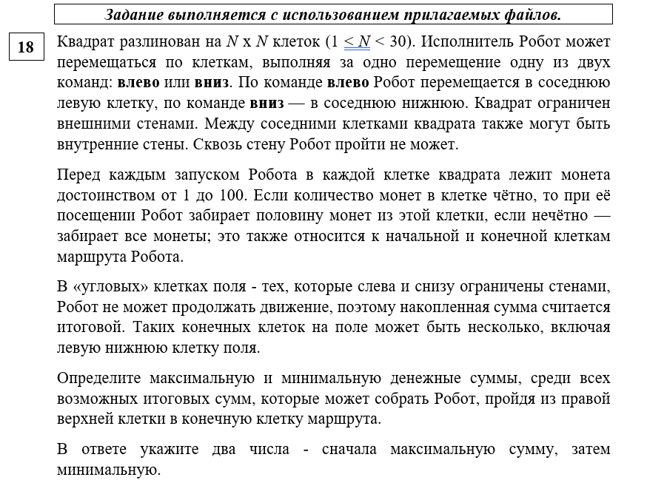
99 | 77 | 66 | 43 | 73 | 71 | 28 | 58 | 9 | 50 | 80 | 44 | 75 | 26 | 27 | 14 | 56 | 76 | 29 | 17
17 | 20 | 60 | 74 | 67 | 58 | 8 | 75 | 44 | 12 | 15 | 12 | 33 | 39 | 67 | 35 | 71 | 14 | 69 | 12
26 | 7 | 48 | 25 | 22 | 53 | 35 | 58 | 75 | 76 | 30 | 73 | 8 | 91 | 78 | 81 | 37 | 75 | 25 | 17
70 | 79 | 39 | 36 | 14 | 79 | 6 | 11 | 59 | 25 | 80 | 36 | 11 | 61 | 76 | 50 | 88 | 74 | 11 | 13
72 | 77 | 61 | 49 | 14 | 31 | 42 | 45 | 66 | 45 | 39 | 51 | 52 | 69 | 61 | 37 | 48 | 64 | 28 | 24
20 | 49 | 31 | 6 | 23 | 63 | 18 | 13 | 13 | 8 | 9 | 19 | 18 | 67 | 46 | 50 | 79 | 41 | 37 | 12
18 | 75 | 64 | 43 | 59 | 12 | 10 | 18 | 14 | 8 | 19 | 8 | 8 | 40 | 59 | 81 | 50 | 41 | 21 | 18
50 | 67 | 67 | 45 | 48 | 48 | 15 | 8 | 14 | 12 | 9 | 7 | 9 | 70 | 56 | 50 | 81 | 61 | 45 | 11
13 | 60 | 60 | 73 | 67 | 63 | 11 | 5 | 13 | 19 | 13 | 20 | 11 | 39 | 60 | 62 | 35 | 71 | 14 | 8
92 | 55 | 25 | 71 | 39 | 37 | 20 | 13 | 19 | 12 | 9 | 8 | 12 | 22 | 26 | 16 | 37 | 78 | 48 | 21
74 | 74 | 92 | 82 | 58 | 40 | 12 | 6 | 9 | 11 | 18 | 20 | 5 | 55 | 52 | 65 | 49 | 17 | 63 | 14
50 | 42 | 48 | 29 | 99 | 61 | 11 | 15 | 14 | 6 | 17 | 15 | 8 | 28 | 70 | 30 | 75 | 26 | 41 | 25
83 | 82 | 30 | 29 | 71 | 56 | 20 | 7 | 18 | 5 | 10 | 16 | 18 | 11 | 14 | 52 | 59 | 65 | 41 | 23
36 | 38 | 61 | 33 | 58 | 78 | 11 | 62 | 15 | 31 | 62 | 42 | 29 | 55 | 25 | 36 | 52 | 18 | 64 | 16
42 | 45 | 94 | 85 | 89 | 63 | 17 | 22 | 77 | 52 | 44 | 65 | 32 | 63 | 11 | 74 | 53 | 56 | 28 | 17
61 | 32 | 25 | 85 | 42 | 79 | 68 | 64 | 36 | 25 | 53 | 56 | 46 | 50 | 55 | 71 | 62 | 44 | 42 | 21
51 | 77 | 100 | 52 | 100 | 16 | 50 | 41 | 62 | 45 | 20 | 12 | 79 | 69 | 63 | 70 | 51 | 23 | 34 | 7
61 | 37 | 92 | 99 | 48 | 38 | 17 | 45 | 48 | 54 | 73 | 63 | 64 | 66 | 62 | 32 | 9 | 77 | 60 | 71
33 | 36 | 88 | 84 | 73 | 76 | 38 | 78 | 16 | 76 | 36 | 17 | 16 | 19 | 13 | 33 | 20 | 16 | 37 | 38
76 | 73 | 76 | 29 | 49 | 28 | 16 | 73 | 54 | 30 | 44 | 44 | 49 | 12 | 36 | 71 | 70 | 56 | 18 | 14

769 | 670 | 593 | 560 | 517 | 444 | 373 | 359 | 330 | 321 | 296 | 256 | 234 | 159 | 146 | 119 | 112 | 84 | 46 | 17
786 | 680 | 658 | 628 | 591 | 524 | 495 | 491 | 416 | 394 | 388 | 373 | 367 | 334 | 295 | 228 | 193 | 122 | 115 | 23
865 | 852 | 845 | 821 | 796 | 785 | 732 | 697 | 668 | 593 | 555 | 540 | 467 | 463 | 372 | 333 | 252 | 215 | 140 | 40
1042 | 1007 | 928 | 889 | 871 | 864 | 741 | 738 | 727 | 623 | 598 | 558 | 535 | 524 | 410 | 358 | 296 | 252 | 151 | 53
1125 | 1089 | 1012 | 951 | 902 | 895 | 853 | 832 | 787 | 754 | 709 | 670 | 619 | 593 | 471 | 395 | 320 | 284 | 165 | 65
1148 | 1138 | 1043 | 984 | 981 | 958 | 862 | 845 | 800 | 758 | 718 | 689 | 669 | 660 | 494 | 429 | 404 | 325 | 202 | 71
1222 | 1213 | 1115 | 1083 | 1040 | 964 | 867 | 854 | 807 | 762 | 737 | 693 | 684 | 680 | 569 | 510 | 429 | 366 | 223 | 80
1305 | 1280 | 1195 | 1128 | 1064 | 988 | 882 | 858 | 814 | 768 | 746 | 731 | 724 | 715 | 597 | 535 | 510 | 427 | 268 | 91
1323 | 1310 | 1234 | 1204 | 1131 | 1051 | 893 | 863 | 827 | 807 | 788 | 775 | 765 | 754 | 627 | 576 | 545 | 498 | 275 | 95
1411 | 1365 | 1300 | 1275 | 908 | 869 | 832 | 822 | 809 | 790 | 784 | 775 | 771 | 765 | 640 | 590 | 582 | 537 | 299 | 116
1448 | 1402 | 1362 | 1316 | 937 | 893 | 873 | 867 | 864 | 855 | 844 | 835 | 825 | 820 | 722 | 696 | 631 | 554 | 362 | 123
1473 | 1423 | 1386 | 1345 | 1066 | 967 | 906 | 895 | 880 | 873 | 870 | 853 | 838 | 834 | 757 | 721 | 706 | 567 | 403 | 148
1556 | 1464 | 1401 | 1374 | 1137 | 995 | 916 | 902 | 889 | 880 | 875 | 862 | 854 | 845 | 798 | 791 | 765 | 632 | 444 | 171
1574 | 1487 | 1468 | 1407 | 1166 | 1034 | 944 | 933 | 1027 | 1012 | 981 | 950 | 929 | 900 | 834 | 809 | 791 | 641 | 476 | 179
1453 | 1432 | 1387 | 1340 | 1255 | 1097 | 961 | 944 | 1169 | 1092 | 1066 | 1044 | 979 | 963 | 892 | 881 | 844 | 669 | 490 | 196
1527 | 1466 | 1450 | 1425 | 1276 | 1176 | 1010 | 976 | 1187 | 1150 | 1125 | 1072 | 1011 | 988 | 947 | 952 | 875 | 691 | 511 | 217
1629 | 1578 | 1501 | 1451 | 1326 | 1184 | 1042 | 1017 | 1250 | 1219 | 1174 | 1164 | 1158 | 1079 | 1010 | 987 | 926 | 714 | 528 | 224
1694 | 1633 | 1596 | 1550 | 1350 | 1203 | 1079 | 1062 | 1377 | 1353 | 1326 | 1253 | 1190 | 1112 | 1041 | 1003 | 935 | 791 | 558 | 295
1727 | 1658 | 1640 | 1592 | 1423 | 1241 | 1120 | 1101 | 1399 | 1391 | 1344 | 1270 | 1198 | 1131 | 1054 | 1036 | 945 | 799 | 595 | 314
1789 | 1751 | 1678 | 1621 | 1472 | 1255 | 1182 | 1174 | 1433 | 1406 | 1366 | 1292 | 1247 | 1137 | 1072 | 1107 | 980 | 827 | 604 | 321

